PECLD07797

 |  |  |  |  |  |  |  |  |  |  |  |  |  |  |  |  |  |  | DESCRIPCIÓN DE CAMPOS

 |  |  |  |  |  |  |  |  |  |  |  |  |  |  |  |  |  |  | DENSIDAD | Lllenado requerido | Descripción del campo

 |  |  |  |  |  |  |  |  |  |  |  |  |  |  |  |  |  |  | pozo_número | obligatorio, clave principal | Código del pozo de acuerdo al protocolo Nexa (la misma sintaxis usada en Collar)
 |  |  |  |  |  |  |  |  |  |  |  |  |  |  |  |  |  |  | profundidad_de | obligatorio, clave principal | Profundidad inicial del intervalo en metros con 2 decimales (De) - gaps sí, overlaps no
 |  |  |  |  |  |  |  |  |  |  |  |  |  |  |  |  |  |  | profundidad_hasta | obligatorio, clave principal | Profundidad inicial del intervalo en metros con 2 decimales (Hasta) - gaps sí, overlaps no
RESPALDO DE ENSAYO DE DENSIDAD |  |  |  |  |  |  |  |  |  |  |  |  |  |  |  |  |  |  | muestra | opcional | Número de muestra química. No es obligatorio en Fusion. Si se utiliza debe ser en el mismo intervalo de la química
 |  |  |  |  |  |  |  |  |  |  |  |  |  |  |  |  |  |  | desplazado_volumen_g | opcional | Peso del volumen desplazado en gramos hasta con dos decimales.
 |  |  |  |  |  |  |  |  |  |  |  |  |  |  |  |  |  | RESPONSABLE: GEOLOGO(S) ENCARGADO DE HALLAR LA DENSIDAD DEL TALADRO | húmedo_peso_g | opcional | Peso húmedo en gramos hasta con dos decimales.
 |  |  |  |  |  |  |  |  |  |  |  |  |  |  |  |  |  | EJM: (NOMBRE Y APELLIDOS): RONAL CASTAÑEDA DAVILA, JAIME NUÑEZ, ROGER ARCE, … | seco_peso_g | opcional | Peso seco en gramos hasta con dos decimales.
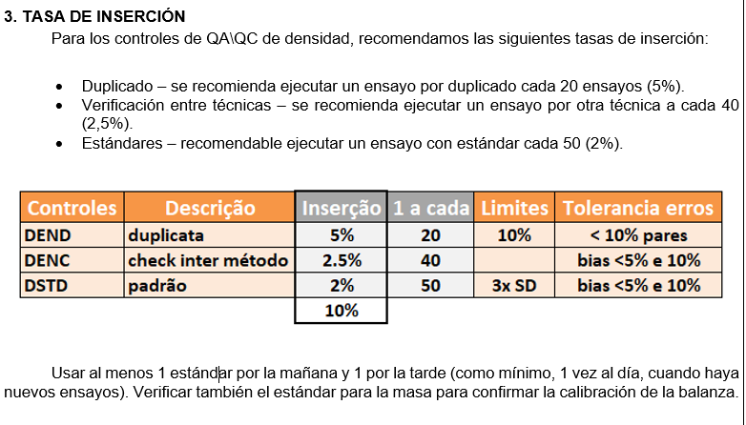
HOLE: | PECLD07797 |  |  |  |  |  |  |  |  |  |  |  |  |  |  |  |  |  | cobertura_seco_peso_g | opcional | Peso seco revestido en gramos hasta con dos decimales.
PROYECTO: | CL |  |  |  |  |  |  |  |  | TOTAL SAMPLES: |  | 36 |  |  | LEYENDA | QC_Type |  |  | peso_agua_g | opcional | Peso inmerso en el agua en gramos hasta con dos decimales. Método Joly.
SITE: | CL-CL |  |  |  |  |  |  |  |  | TOTAL QC: |  | 3 |  |  | CODE Nexa | Descripción | Description | QC_Type: | cobertura_peso_agua_g | opcional | Peso revestido inmerso en el agua en gramos hasta con dos decimales. Método Joly.
PHASE: | NEXA2025 |  |  |  |  |  |  |  |  | FECHA DENSIDAD: |  | 2025-02-03 |  |  | DEND | duplicado | Duplicate | Son los tipos de controles habilitados en FUSION. | capa_densidad | opcional | Densidad del revestimiento. Papel film o parafina.
 |  |  |  |  |  |  |  |  |  | RESPONSABLE: |  | YHONATAN SARAYA PILCO |  |  | DENC | Verificación entre técnicas | check between method | *El código de estándar depende del Proyecto, verificar lista en FUSION habilitada. | humedad | campo calculado, fórmula | Humedad calculada a partir del peso húmedo y peso seco (%).
 |  |  |  |  |  |  |  |  |  |  |  |  |  |  | DSTD | Estándares Densidad | Standard |  | densidad | campo calculado, fórmula | Densidade calculada por fórmula conforme método de determinação. Pode ser inserido direto para dados históricos.
 |  |  |  |  |  |  |  |  |  |  |  |  |  |  | PECLSTDEN02 | Código de Estándar (DSTD_Id) | Field Standard* | *EDITAR ESTANDARES HABILITADOS EN EL PROYECTO (lista FUSION) | determinación_método | opcional | Metodo de determinación de densidad - lista
 |  |  |  |  |  |  |  |  |  |  |  |  |  |  |  |  |  | Nota: | dens_laboratory | opcional | Laboratorio - lista (si la muestra fue enviada para determinación de densidad al laboratorio comercial)
 |  |  |  |  |  |  |  |  |  |  |  |  |  |  | LEYENDA | Density Method |  | De tratarse de un nuevo control, se debe enviar el Certificado del Estandár y solicitar la CREACION DEL CONTROL a través del Administrador FUSION (Thomas Lafayette), indicando el Business Unit (B.U) y Proyecto para que se creado y habilitado. | densidad_fecha | opcional | Fecha del ensayo de densidad
 |  |  |  |  |  |  |  |  |  |  |  |  |  |  | CODE Nexa | Descripción | Description |  | responsable | opcional | Responsable - lista
 |  | GEÓLOGO RESPONSABLE DENSIDAD |  |  |  |  |  |  |  |  |  | V°B° JEFE DE PROYECTO GEOLOGÍA CERRO LINDO |  |  | 1 | pesada en el aire y el agua | weighting in air and water |  | comentarios | opcional | Comentarios relevantes sobre la Densidad - Máximo 255 dígitos
 |  | YHONATAN SARAYA PILCO |  |  |  |  |  |  |  |  |  | NILS SARMIENTO VARGAS |  |  | 2 | pesada en el aire y el agua recubierto | coated weighting in air and water
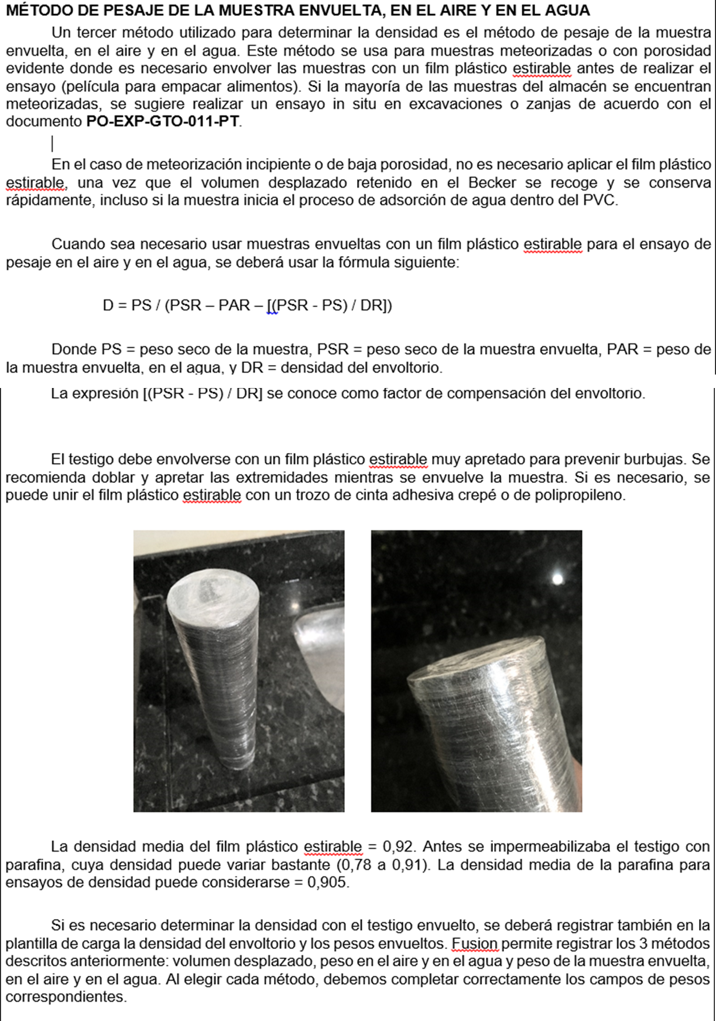
 |  | SGS DEL PERU |  |  |  |  |  |  |  |  |  | SGS DEL PERU |  |  | 3 | no definido | undefined | Método de determinacion de densidad
 |  |  |  |  |  |  |  |  |  |  |  |  |  |  | 4 | volumen desplazado | displaced volume

Hole_Number | Depth_From | Depth_To | Sample | Displaced Volume(g) | Wet Weight (g) | Dry Weight (g) | Coated Dry Weight (g) | Weight in water (g) | Coated weight in water (g) | Coat Density | Moisture | Density | Determination method | QC_Type | DSTD_Id | Density Date | Comments
PECLD07797 |  |  |  |  |  | 2665.95 |  | 1703.42 |  |  |  | 2.77 | 1 | DSTD | PECLSTDEN02 | 2025-02-03
PECLD07797 | 89.10 | 89.60 | PEDC1134822 |  |  | 1311.58 |  | 863.32 |  |  |  | 2.93 | 1 |  |  | 2025-02-03
PECLD07797 | 90.20 | 91.00 | PEDC1134824 |  |  | 1581.5 | 1584.75 |  | 1125.58 | 0.92 |  | 3.47 | 2 |  |  | 2025-02-03
PECLD07797 | 91.00 | 92.50 | PEDC1134825 |  |  | 2114.18 | 2117.17 |  | 1629.66 | 0.92 |  | 4.37 | 2 |  |  | 2025-02-03
PECLD07797 | 92.50 | 93.15 | PEDC1134826 |  |  | 1501.92 | 1504.96 |  | 1156.23 | 0.92 |  | 4.35 | 2 |  |  | 2025-02-03
PECLD07797 | 93.15 | 94.00 | PEDC1134827 |  |  | 1769.61 | 1772.8 |  | 1379.44 | 0.92 |  | 4.54 | 2 |  |  | 2025-02-03
PECLD07797 | 94.00 | 95.50 | PEDC1134829 |  |  | 2148.87 | 2152.19 |  | 1691.38 | 0.92 |  | 4.70 | 2 |  |  | 2025-02-03
PECLD07797 | 95.50 | 97.00 | PEDC1134830 |  |  | 1879.95 | 1883.17 |  | 1473.73 | 0.92 |  | 4.63 | 2 |  |  | 2025-02-03
PECLD07797 | 100.00 | 101.05 | PEDC1134835 |  |  | 1780.43 | 1783.77 |  | 1376.27 | 0.92 |  | 4.41 | 2 |  |  | 2025-02-03
PECLD07797 | 101.05 | 102.00 | PEDC1134837 |  |  | 1654.33 | 1657.56 |  | 1233.69 | 0.92 |  | 3.94 | 2 |  |  | 2025-02-03
PECLD07797 | 102.00 | 103.50 | PEDC1134838 |  |  | 1670.47 | 1673.73 |  | 1256.24 | 0.92 |  | 4.04 | 2 |  |  | 2025-02-03
PECLD07797 | 103.50 | 105.00 | PEDC1134839 |  |  | 1940.83 | 1944.06 |  | 1452.78 | 0.92 |  | 3.98 | 2 |  |  | 2025-02-03
PECLD07797 | 103.50 | 105.00 | PEDC1134839 |  |  | 1940.89 | 1944.13 |  | 1452.85 | 0.92 |  | 3.98 | 2 | DEND |  | 2025-02-03
PECLD07797 | 106.00 | 107.10 | PEDC1134841 |  |  | 1903.06 | 1906.63 |  | 1414.09 | 0.92 |  | 3.89 | 2 |  |  | 2025-02-03
PECLD07797 | 107.10 | 108.25 | PEDC1134842 |  |  | 1492.82 | 1496 |  | 1097.24 | 0.92 |  | 3.78 | 2 |  |  | 2025-02-03
PECLD07797 | 108.25 | 109.00 | PEDC1134843 |  |  | 1155.47 | 1158.82 |  | 854.52 | 0.92 |  | 3.84 | 2 |  |  | 2025-02-03
PECLD07797 | 109.00 | 110.50 | PEDC1134845 |  |  | 1567.84 | 1570.96 |  | 1158.87 | 0.92 |  | 3.84 | 2 |  |  | 2025-02-03
PECLD07797 | 110.50 | 112.00 | PEDC1134846 |  |  | 1251.94 | 1255.23 |  | 899.06 | 0.92 |  | 3.55 | 2 |  |  | 2025-02-03
PECLD07797 | 112.00 | 113.50 | PEDC1134847 |  |  | 1822.44 | 1825.8 |  | 1337.57 | 0.92 |  | 3.76 | 2 |  |  | 2025-02-03
PECLD07797 | 113.50 | 115.00 | PEDC1134848 |  |  | 1518.06 | 1521.39 |  | 1108.87 | 0.92 |  | 3.71 | 2 |  |  | 2025-02-03
PECLD07797 | 115.00 | 116.30 | PEDC1134849 |  |  | 1548.66 | 1552.14 |  | 1133.96 | 0.92 |  | 3.74 | 2 |  |  | 2025-02-03
PECLD07797 | 118.70 | 120.00 | PEDC1134852 |  |  | 1682.67 | 1685.92 |  | 1282.60 | 0.92 |  | 4.21 | 2 |  |  | 2025-02-03
PECLD07797 | 120.00 | 121.50 | PEDC1134854 |  |  | 1864.64 | 1868.23 |  | 1368.36 | 0.92 |  | 3.76 | 2 |  |  | 2025-02-03
PECLD07797 | 123.00 | 124.50 | PEDC1134856 |  |  | 1469.36 | 1472.62 |  | 1072.54 | 0.92 |  | 3.71 | 2 |  |  | 2025-02-03
PECLD07797 | 124.50 | 126.00 | PEDC1134857 |  |  | 1695.07 | 1698.18 |  | 1244.74 | 0.92 |  | 3.77 | 2 |  |  | 2025-02-03
PECLD07797 | 126.00 | 127.50 | PEDC1134858 |  |  | 1386.61 | 1389.89 |  | 971.86 | 0.92 |  | 3.35 | 2 |  |  | 2025-02-03
PECLD07797 | 127.50 | 129.00 | PEDC1134859 |  |  | 1306.8 | 1310 |  | 955.73 | 0.92 |  | 3.73 | 2 |  |  | 2025-02-03
PECLD07797 | 129.00 | 130.50 | PEDC1134860 |  |  | 1544.25 | 1547.01 |  | 1172.84 | 0.92 |  | 4.16 | 2 |  |  | 2025-02-03
PECLD07797 | 130.50 | 131.50 | PEDC1134862 |  |  | 1574.61 | 1578.58 |  | 1116.00 | 0.92 |  | 3.44 | 2 |  |  | 2025-02-03
PECLD07797 | 131.50 | 132.75 | PEDC1134863 |  |  | 1629.81 | 1632.41 |  | 1190.58 | 0.92 |  | 3.71 | 2 |  |  | 2025-02-03
PECLD07797 | 132.75 | 133.75 | PEDC1134864 |  |  | 1790.95 | 1793.85 |  | 1423.39 | 0.92 |  | 4.88 | 2 |  |  | 2025-02-03
PECLD07797 | 141.00 | 142.50 | PEDC1134873 |  |  | 2056.14 | 2058.41 |  | 1627.31 | 0.92 |  | 4.80 | 2 |  |  | 2025-02-03
PECLD07797 | 142.50 | 144.00 | PEDC1134874 |  |  | 1893.97 | 1896.89 |  | 1503.78 | 0.92 |  | 4.86 | 2 |  |  | 2025-02-03
PECLD07797 | 144.00 | 145.50 | PEDC1134875 |  |  | 1660.92 | 1664.2 |  | 1314.29 | 0.92 |  | 4.80 | 2 |  |  | 2025-02-03
PECLD07797 | 147.00 | 148.50 | PEDC1134878 |  |  | 1785.08 | 1788.1 |  | 1409.59 | 0.92 |  | 4.76 | 2 |  |  | 2025-02-03
PECLD07797 | 147.00 | 148.50 | PEDC1134878 |  |  | 1785.1 | 1788.13 |  | 1409.63 | 0.92 |  | 4.76 | 2 | DEND |  | 2025-02-03

STD (PECLSTDEN02)
CONTROLE DE PADRÕES CERTIFICADOS

 |  | preencher campos em azul
 | Código Padrão | PADRÃO | PECLSTDEN02 |  |  | Total de amostras | Amostras | 1
 | Valor certificado (best value) mean | BV | 2.76 |  |  | Pontos anomalos | Outliers | 0
 | Intervalo de Confiança | CI | 0.0500 |  |  | % pontos anomalos | % Outliers | 0%
 | Media | MD | 2.770 |  |  | Coeficiente de Variação | CV | 0.2%
 | Desvio Padrão | DP | 0.005 | 0.005 |  | Desvio (Bias) | Desvio | 0.2%
GRÁFICO DE CONTROLE : PADRÃO PECLSTDEN02 (g/cm3)
 | Amostras | BV | Média | Mean +2SD | Mean -2SD | Mean +3SD | Mean -3SD
45691 | 2.77 | 2.764 | 2.77 | 2.774 | 2.754 | 2.779 | 2.749
 |  |  |  |  |  |  |  |  |  |  |  |  | Primeiro Criterio |  | Segundo Criterio |  | Terceiro Criterio
Padrão | Data | Amostra | Density (g/cm3) | Média | Média móvel | BV | BV+CI+5% | BV-CI-5% | Mean +2SD | Mean -2SD | Mean +3SD | Mean -3SD | Outlier Positivo 1 | Outlier Negativo 1 | Outlier Positivo 2 | Outlier Negativo 2 | Outlier Positivo 3 | Outlier Negativo 3 |  | FINAL
PECLSTDEN02 | 2025-02-03 | amostra1 | 2.77 | 2.770 | 2.77 | 2.764 | 2.93 | 2.60 | 2.77 | 2.75 | 2.78 | 2.75 |  |  |  |  | FALSE | FALSE | FALSE

Duplicado
colocar elemento apenas aqui |  |  |  |  |  |  |  | colocar tipo controle apenas aqui
Density_g/cm3 | limite b | limite m | fator m |  |  |  | Tipo Controle | DEND - duplicado
RP - replicata | 10 | 30% | 1.35
RG - rejeito grosseiro | 5 | 20% | 1.22 | ajustar fórmula conforme tipo de duplicata |  |  |  |  |  |  |  |  | Limites gráfico
DC - duplic cega | 4 | 15% | 1.17 | fator m | 1.11 | LPD | 0.01 | Taxa de Erros | 0.0% |  | Max | 4.76 | y=x
DEND - duplicado | 3 | 10% | 1.11 | fator b | 0.03 | No amostras | 2 | Rejeitadas | 0 |  |  |  | 0 | 8
 |  |  |  |  |  |  |  |  |  |  | copiar J e K - colar valor |  |  |  | DEND - duplicado | Density_g/cm3 | Cerro Lindo
 | duplicatas |  | y=x |  | limite |  | Rejeitadas
3.98 | 3.98 | 0 | 0 | 0.0 | 0.03
4.76 | 4.76 | 8 | 8 | 0.1 | 0.11
 |  |  |  | 0.2 | 0.22
 |  |  |  | 0.3 | 0.33
 |  |  |  | 0.4 | 0.45
 |  |  |  | 0.5 | 0.56
 |  |  |  | 0.6 | 0.67
colocar só teores de originais e duplicatas aqui |  |  |  |  |  |  |  |  |  |  | e ordenar decrescente
Origem |  | Duplicata |  | Density_g/cm3 |  |  |  |  |  |  | Amostras Rejeitadas |  | Função Hiperbólica
Amostra | Density_g/cm3 | Amostra | Density_g/cm3 | Max | Min | Erro Relativo | y=Raiz(m2x2+b2) | Soma Erros | Min | Max | Min | Max | x | y
PEDC1134839 | 3.98 | PEDC1134839 | 3.98 | 3.98 | 3.98 | 0% | 4.42 |  |  |  |  |  | 0.0 | 0.03
PEDC1134878 | 4.76 | PEDC1134878 | 4.76 | 4.76 | 4.76 | 0% | 5.28 |  |  |  |  |  | 0.1 | 0.11
 |  |  |  |  |  |  |  |  |  |  |  |  | 0.2 | 0.22
 |  |  |  |  |  |  |  |  |  |  |  |  | 0.3 | 0.33
 |  |  |  |  |  |  |  |  |  |  |  |  | 0.4 | 0.45
 |  |  |  |  |  |  |  |  |  |  |  |  | 0.5 | 0.56
 |  |  |  |  |  |  |  |  |  |  |  |  | 0.6 | 0.67
 |  |  |  |  |  |  |  |  |  |  |  |  | 0.7 | 0.78
 |  |  |  |  |  |  |  |  |  |  |  |  | 0.8 | 0.89
 |  |  |  |  |  |  |  |  |  |  |  |  | 0.9 | 1.00
 |  |  |  |  |  |  |  |  |  |  |  |  | 1.0 | 1.11

